总表
广州汇友生物科技有限公司产品价格体系表
雪貂留香貂油系列
产品名称 | 规格 | 条形码 | 装箱率（ 瓶/箱） | 代理价 | 批发价 | 零售价 | 产品图片
雪貂留香貂油系列全犬通用香波 | 500ML | 6920419300260 | 24 | 24 | 30.8 | 58
雪貂留香貂油系列白毛犬香波 | 500ML | 6920419300284 | 24 | 24 | 30.8 | 58
雪貂留香貂油系列红棕毛香波 | 500ML | 6920419300307 | 24 | 24 | 30.8 | 58
雪貂留香貂油沐浴露清洁去污 | 500ML | 6920419300321 | 24 | 24 | 30.8 | 58
雪貂留香貂油系列抑菌止痒香波 | 500ML | 6920419300369 | 24 | 24 | 30.8 | 58
雪貂留香貂油系列幼犬香波 | 500ML | 6920419300383 | 24 | 24 | 30.8 | 58
雪貂留香貂油系列滋养修防脱香波 | 500ML | 6920419300345 | 24 | 24 | 30.8 | 58
雪貂留香貂油系列皮肤护理香波 | 500ML | 6920419300444 | 24 | 24 | 30.8 | 58
雪貂留香貂油系列金色犬香波 | 500ML | 6920419331417 | 24 | 24 | 30.8 | 58
雪貂留香貂油系列蓬松护毛素 | 500ML | 6920419304039 | 24 | 24 | 30.8 | 58
雪貂留香貂油系列柔顺护毛素 | 500ML | 6920419304046 | 24 | 24 | 30.8 | 58
雪貂留香貂油系列润丝乳（护毛素） | 300ML | 6920419300406 | 36 | 22 | 26.9 | 53.9
雪貂留香貂油系列全犬通用香波 | 1加侖 | 6920419300277 | 4 | 121 | 182 | 218
雪貂留香貂油系列白毛犬香波 | 1加侖 | 6920419300291 | 4 | 121 | 182 | 218
雪貂留香貂油系列红棕毛香波 | 1加侖 | 6920419300314 | 4 | 121 | 182 | 218
雪貂留香貂油系列清洁去污香波 | 1加侖 | 6920419300338 | 4 | 121 | 182 | 218
雪貂留香貂油系列抑菌止痒香波 | 1加侖 | 6920419300376 | 4 | 121 | 182 | 218
雪貂留香貂油系列滋养防脱香波 | 1加侖 | 6920419300352 | 4 | 121 | 182 | 218
雪貂留香貂油系列皮肤护理香波 | 1加侖 | 6920419300451 | 4 | 121 | 182 | 218
雪貂留香貂油系列润丝乳（护毛素） | 1加侖 | 6920419300413 | 4 | 132 | 182 | 218
雪貂留香貂油系列全犬通用香波 | 1800ml | 6920419305180 | 6 | 86 | _ | 138
雪貂留香貂油系列白毛犬香波 | 1800ml | 6920419305173 | 6 | 86 | _ | 138
雪貂留香貂油系列红棕毛香波 | 1800ml | 6920419305166 | 6 | 86 | _ | 138
雪貂留香貂油系列清洁去污香波 | 1800ml | 6920419305197 | 6 | 86 | _ | 138
雪貂留香貂油系列抑菌止痒香波 | 1800ml | 6920419305203 | 6 | 86 | _ | 138
雪貂留香貂油系列幼犬香波 | 1800ml | 6920419305142 | 6 | 86 | _ | 138
雪貂留香貂油系列滋养修防脱香波 | 1800ml | 6920419305210 | 6 | 86 | _ | 138
雪貂留香貂油系列猫咪香波 | 1800ml | 6920419305234 | 6 | 86 | _ | 138
雪貂留香貂油系列皮肤护理香波 | 1800ml | 6920419305159 | 6 | 86 | _ | 138
雪貂留香貂油系列金色犬香波 | 1800ml | 6920419305135 | 6 | 86 | _ | 138
雪貂留香貂油系列润丝乳（护毛素） | 1800ml | 6920419305227 | 6 | 86 | _ | 138
雪貂留香大师系列
产品名称 | 规格 | 条形码 | 装箱率（ 瓶/箱） | 代理价 | 批发价 | 零售价 | 示例图
雪貂留香大师系列深层洁净香波 | 3.78L | 6920419306828 | 4 | 168 | 238 | 398
雪貂留香大师系列蓬松精华香波 | 3.78L | 6920419306859 | 4 | 168 | 238 | 398
雪貂留香大师系列柔顺精华香波 | 3.78L | 6920419307184 | 4 | 168 | 238 | 398
雪貂留香大师系列蓬松护毛素 | 3.78L | 6920419306842 | 4 | 168 | 238 | 398
雪貂留香大师系列柔顺护毛素 | 3.78L | 6920419308259 | 4 | 168 | 238 | 398
雪貂留香大师系列白毛犬香波 | 3.78L | 6920419306835 | 4 | 168 | 238 | 398
雪貂留香大师系列抑菌止痒香波 | 3.78L | 6920419307221 | 4 | 168 | 238 | 398
雪貂留香大师系列造型蓬松香波 | 3.78L | 6920419307382 | 4 | 168 | 238 | 398
雪貂留香大师系列猫咪香波 | 3.78L | 6920419307351 | 4 | 168 | 238 | 398
雪貂留香大师系列深层洁净香波 | 500ml | 6920419306866 | 24 | 32 | 45 | 88
雪貂留香大师系列蓬松精华香波 | 500ml | 6920419307061 | 24 | 32 | 45 | 88
雪貂留香大师系列柔顺精华香波 | 500ml | 6920419307078 | 24 | 32 | 45 | 88
雪貂留香大师系列蓬松护毛素 | 500ml | 6920419307085 | 24 | 32 | 45 | 88
雪貂留香大师系列柔顺护毛素 | 500ml | 6920419307092 | 24 | 32 | 45 | 88
雪貂留香大师系列白毛犬香波 | 500ml | 6920419306873 | 24 | 32 | 45 | 88
雪貂留香大师系列红棕毛犬香波 | 500ml | 6920419306880 | 24 | 32 | 45 | 88
雪貂留香大师系列抑菌止痒香波 | 500ml | 6920419307054 | 24 | 32 | 45 | 88
雪貂留香大师系列造型蓬松香波 | 500ml | 6920419307191 | 24 | 32 | 45 | 88
雪貂留香大师系列深层洁净香波 | 250ml | 6920419307108 | 24 | 18 | 25 | 49
雪貂留香大师系列蓬松精华香波 | 250ml | 6920419307207 | 24 | 18 | 25 | 49
雪貂留香大师系列柔顺精华香波 | 250ml | 6920419307214 | 24 | 18 | 25 | 49
雪貂留香大师系列蓬松护毛素 | 250ml | 6920419307122 | 24 | 18 | 25 | 49
雪貂留香大师系列白毛犬香波 | 250ml | 6920419307139 | 24 | 18 | 25 | 49
雪貂留香大师系列抑菌止痒香波 | 250ml | 6920419307115 | 24 | 18 | 25 | 49
雪貂留香大师系列造型蓬松香波 | 250ml | 6920419308181 | 24 | 18 | 25 | 49
雪貂留香大师系列蓬松喷雾 | 500ml | 6920419307153 | 24 | 32 | 45 | 88
雪貂留香大师系列开结喷雾 | 500ml | 6920419307160 | 24 | 32 | 45 | 88
雪貂留香大师系列防静电喷雾 | 500ml | 6920419307146 | 24 | 32 | 45 | 88
雪貂留香大师系列松毛膏 | 500ml | 6920419307177 | 24 | 48 | 68 | 128
雪貂留香大师系列丁香酚洁耳液 | 50ml | 6920419311396 | / | 16 | 24 | 48
雪貂留香大师系列魔力修护营养液 | 100ml | 6920419311372 | 100 | 18 | 27 | 55
雪貂留香大师系列魔力开结喷雾液 | 100ml | 6920419311389 | 100 | 18 | 27 | 55
雪貂留香大师系列去泪痕修护液150ml | 150ml | 6920419312218 | 24 | 16 | 28 | 48
雪貂留香大师系列宠物护理棉片组合 | 380片单层+78片三层 | 6920419312171 | / | 12 | 25 | 48 | 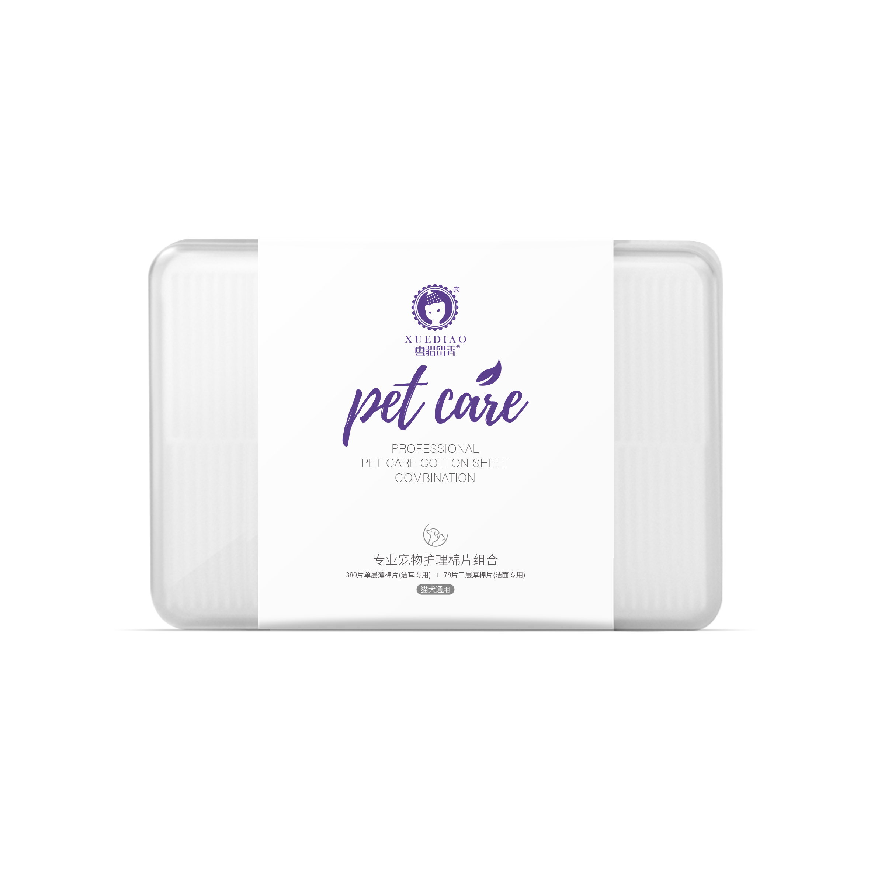
雪貂留香清香型系列
品名 | 规格 | 条形码 | 装箱率（ 瓶/箱） | 代理价 | 批发价 | 零售价 | 示例图
雪貂留香清香系列全犬通用香波500ML | 500ml | 6920419308167 | 24 | 16 | / | 23.9
雪貂留香清香系列抑菌止痒香波500ML | 500ml | 6920419308150 | 24 | 16 | / | 23.9
雪貂留香清香系列润丝乳500ML | 500ml | 6920419308174 | 24 | 16 | / | 23.9
雪貂留香清香系列红棕毛香波500ML | 500ml | 6920419308143 | 24 | 16 | / | 23.9
雪貂留香清香系列白毛犬香波500ML | 500ml | 6920419308136 | 24 | 16 | / | 23.9
雪貂留香专色专用系列
产品名称 | 规格 | 条形码 | 装箱率（ 瓶/箱） | 代理价 | 批发价 | 零售价 | 示例图
雪貂留香专色专用系列全犬通用香波500ml | 500ml | 6920419303780 | 24 | 29 | 35 | 64.9 | 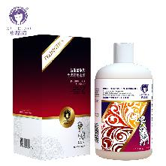
雪貂留香专色专用系列抑菌止痒香波500ml | 500ml | 6920419303810 | 24 | 29 | 35 | 64.9 | 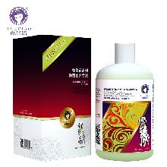
雪貂留香专色专用系列白毛犬香波500ml | 500ml | 6920419303803 | 24 | 29 | 35 | 64.9 | 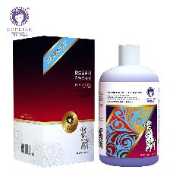
雪貂留香专色专用系列红棕毛香波500ml | 500ml | 6920419303797 | 24 | 29 | 35 | 64.9
雪貂留香专色专用系列香槟色犬香波500ml | 500ml | 6920419311792 | 24 | 29 | 35 | 64.9 | 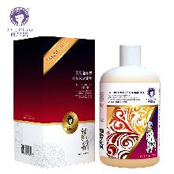
雪貂留香专色专用系列灰色犬香波500ml | 500ml | 6920419311778 | 24 | 29 | 35 | 64.9 | 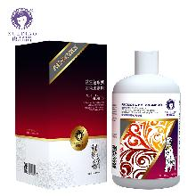
雪貂留香专色专用系列黑色犬香波500ml | 500ml | 6920419311785 | 24 | 29 | 35 | 64.9 | 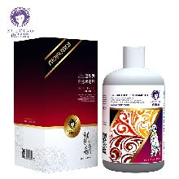
雪貂留香专色专用系列巧克力色犬香波500ml | 500ml | 6920419311761 | 24 | 29 | 35 | 64.9 | 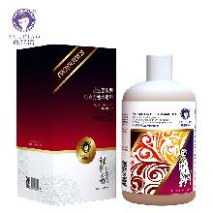
雪貂留香专色专用系列护毛素 | 200ml | 6920419308341 | 36 | 17 | 21.3 | 39.9
雪貂留香专色专用系列白毛犬香波 | 3.78L | 6920419304169 | 4 | 187 | 218 | 398
雪貂留香专色专用系列红棕毛香波 | 3.78L | 6920419304152 | 4 | 187 | 218 | 398
雪貂留香专色专用系列全犬通用香波 | 3.78L | 6920419304145 | 4 | 187 | 218 | 398
雪貂留香专色专用系列抑菌止痒香波 | 3.78L | 6920419304176 | 4 | 187 | 218 | 398
雪貂留香猫多爱系列
产品名称 | 规格 | 条形码 | 装箱率（ 瓶/箱） | 代理价 | 批发价 | 零售价 | 示例图
雪貂留香猫多爱系列蓬松柔软香波 | 500ML | 6920419303773 | 24 | 24 | 30.8 | 58
雪貂留香猫多爱系列丝滑柔顺香波 | 500ML | 6920419303759 | 24 | 24 | 30.8 | 58
雪貂留香猫多爱系列抑菌止痒香波 | 500ML | 6920419303766 | 24 | 24 | 30.8 | 58
雪貂留香猫多爱系列蓬松柔软香波 | 300ML | 6920419304114 | 36 | 17 | 22 | 43.9
雪貂留香猫多爱系列丝滑柔顺香波 | 300ML | 6920419304091 | 36 | 17 | 22 | 43.9
雪貂留香猫多爱系列抑菌止痒香波 | 300ML | 6920419304107 | 36 | 17 | 22 | 43.9
雪貂留香猫多爱系列布偶猫适用香波 | 400ML | 6920419305388 | 24 | 20 | 25.3 | 49.5
雪貂留香猫多爱系列暹罗猫适用香波 | 400ML | 6920419305395 | 24 | 20 | 25.3 | 49.5
雪貂留香猫多爱系列异国短毛猫适用香波 | 400ML | 6920419305418 | 24 | 20 | 25.3 | 49.5
雪貂留香猫多爱系列英短适用香波 | 400ML | 6920419305371 | 24 | 20 | 25.3 | 49.5
雪貂留香猫多爱系列美短适用香波 | 400ML | 6920419305401 | 24 | 20 | 25.3 | 49.5
猫多爱系列中华田园猫适用香波 | 400ml | 6920419306309 | 24 | 20 | 25.3 | 49.5
雪貂留香猫咪洗护套装120ml*3（去油膏+猫咪通用沐浴露+护毛素） | 120ml*3支组合 | 6920419311341 | 24 | 36 | / | 79
猫多爱系列去油膏 | 100g | 6920419308266 | 72 | 18 | 24.2 | 43.9
猫油清品牌价格体系表
产产品名称称 | 规格 | 产品条码 | 装箱率（ 瓶/箱） | 代理价 | 批发价/元 | 零售/网上控价/元 | 图片
猫油清祛油膏 | 500g | 6920419306613 | 24 | 39.9 | 69.9 | 139.9
猫油清加强型去油膏（去油王） | 500g | 6920419309768 | 24 | 39.9 | 69.9 | 139.9
猫油清蓬松精华香波 | 450ml | 6920419306590 | 24 | 39.9 | 79.9 | 159.9
猫油清柔顺精华香波 | 450ml | 6920419306606 | 24 | 39.9 | 79.9 | 159.9
猫油清蓬松养护护毛素 | 450ml | 6920419306637 | 24 | 39.9 | 79.9 | 159.9
猫油清柔顺养护护毛素 | 450ml | 6920419306644 | 24 | 39.9 | 79.9 | 159.9
猫油清蓬松精华香波 | 750ml | 6920419306576 | 24 | 69.9 | 129.9 | 259.9
猫油清柔顺精华香波 | 750ml | 6920419306583 | 24 | 69.9 | 129.9 | 259.9
猫油清深层洁净精华香波 | 750ml | 6920419306620 | 24 | 69.9 | 129.9 | 259.9
猫油清抑菌除臭消毒液 | 300ml | 6920419309775 | 24 | 12 | 19 | 39 | 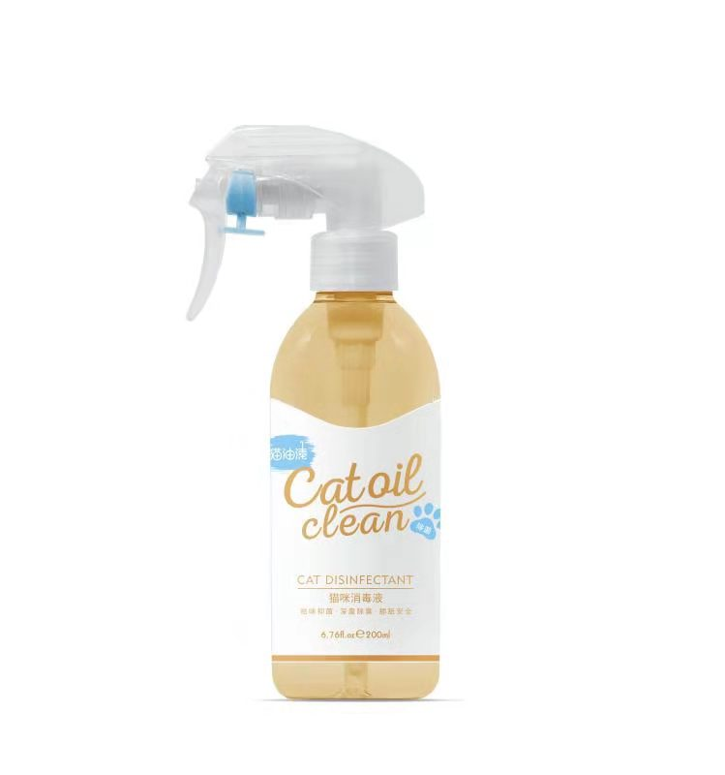
猫油清洗护礼盒套装120ml*3（去油膏+猫咪深层香波+美毛护理香波） | 120ml*3 | 6920419311365 | 11 | 58 | 98 | 168
猫油清美毛修护香波2L | 2L | 6920419309799 | 4 | 138 | 268 | 528
猫油清深层洁净香波2L | 2L | 6920419309782 | 4 | 138 | 268 | 528
猫油清猫咪洁耳液 | 100ml | 6920419311358 | 100 | 18 | 27 | 55
猫油清去泪痕修护液150ml | 150ml | 6920419312140 | 24 | 16 | 28 | 48
猫油清宠物护理棉片组合 | 380片单层+78片三层 | 6920419312188 | / | 12 | 25 | 48 | 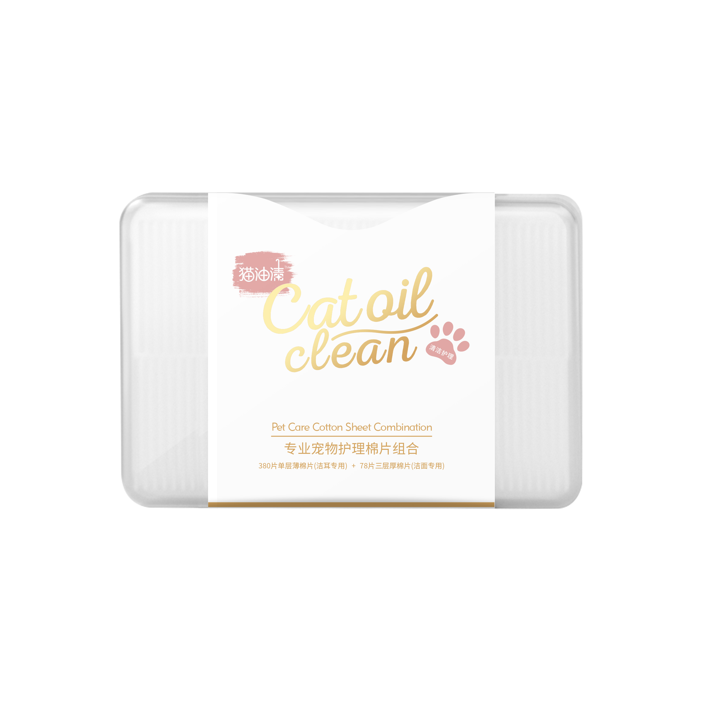
雪貂留香除臭除菌类
产品名称 | 规格 | 条形码 | 装箱率（ 瓶/箱） | 代理价 | 批发价 | 零售价 | 示例图
雪貂留香祛味消毒液清新百合 | 500ML | 6920419301922 | 24 | 16 | 22 | 43.9
雪貂留香祛味消毒液—犬用 | 600ML | 6920419303377 | 24 | 16 | 22 | 43.9
雪貂留香祛味消毒液—猫用 | 600ML | 6920419303360 | 24 | 16 | 22 | 43.9
雪貂留香浓缩型消毒液 | 1100ML | 6920419303353 | 24 | 18 | 25 | 43.9
雪貂留香 猫砂消臭液 | 320ML | 6920419305807 | 24 | 15.5 | 19.9 | 39.9
雪貂宠物除菌除臭喷雾300ml | 300ml | 6920419311471 | 24 | 19 | / | 39
雪貂留香清洁护理类产品
产品名称 | 规格 | 条形码 | 装箱率（ 瓶/箱） | 代理价 | 批发价 | 零售价 | 示例图
雪貂留香蓬蓬免洗水粉 | 300ML | 6920419302509 | 24 | 18 | 22 | 39.9 | 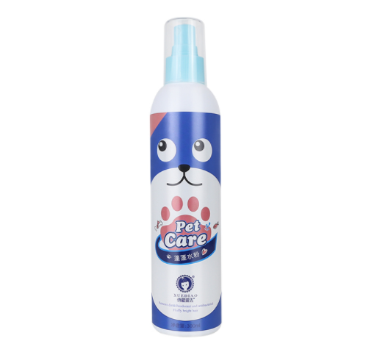
雪貂留香足部护理精华-犬用 | 150ML | 6920419302486 | 36 | 18 | 22 | 39.9
雪貂留香泡泡慕斯氨基酸香波—犬用 | 530ml | 6920419305425 | 24 | 27.5 | 32 | 59.9
雪貂留香泡泡慕斯氨基酸香波—猫用 | 530ml | 6920419305432 | 24 | 27.5 | 32 | 59.9
雪貂留香猫油清祛猫油免洗泡泡 | 150ml | 6920419306538 | 36 | 17.6 | 22 | 39.9
雪貂留香洁牙笔&美牙笔套装 | 2支装 | 6920419302479 | —— | 22 | 38 | 78
雪貂留香宠物植物型洁耳液 | 1100ML | 6920419303513 | 12 | 11.5 | 16 | 29.9
雪貂留香泪痕净草本洗眼液 | 60ML | 6920419304756 | 48 | 16.5 | 20 | 38.8 | 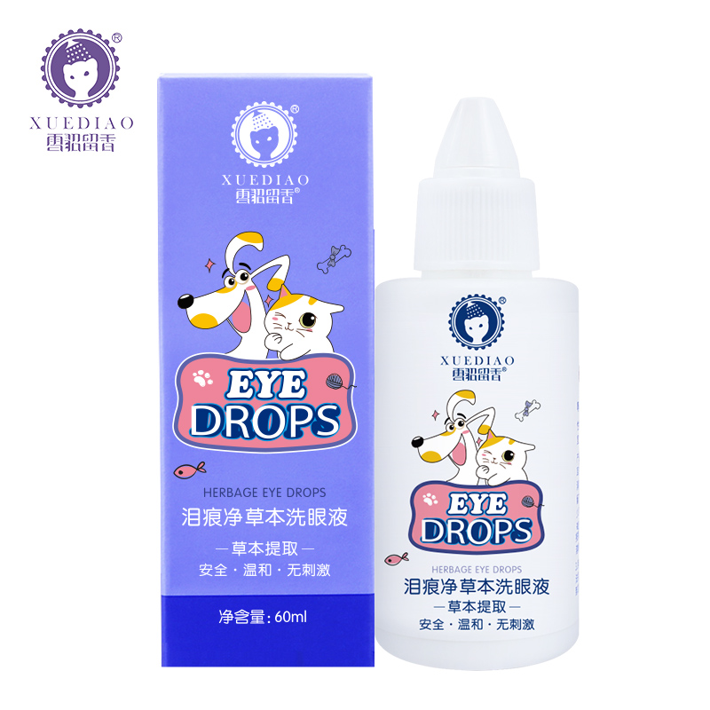
雪貂留香拔耳毛粉 | 35g/瓶 | 6920419304190 | 24 | 19.8 | 35
雪貂留香宠物眼部湿巾 | 120片/瓶 | 6920419304732 | 36 | 6.6 | 9 | 19 | 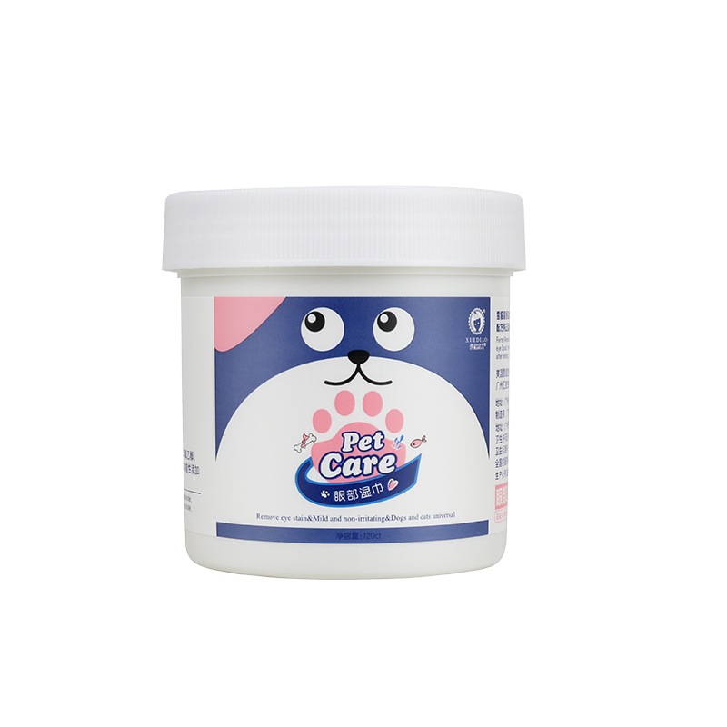
雪貂留香宠物耳部湿巾 | 120片/瓶 | 6920419304749 | 36 | 6.6 | 9 | 19 | 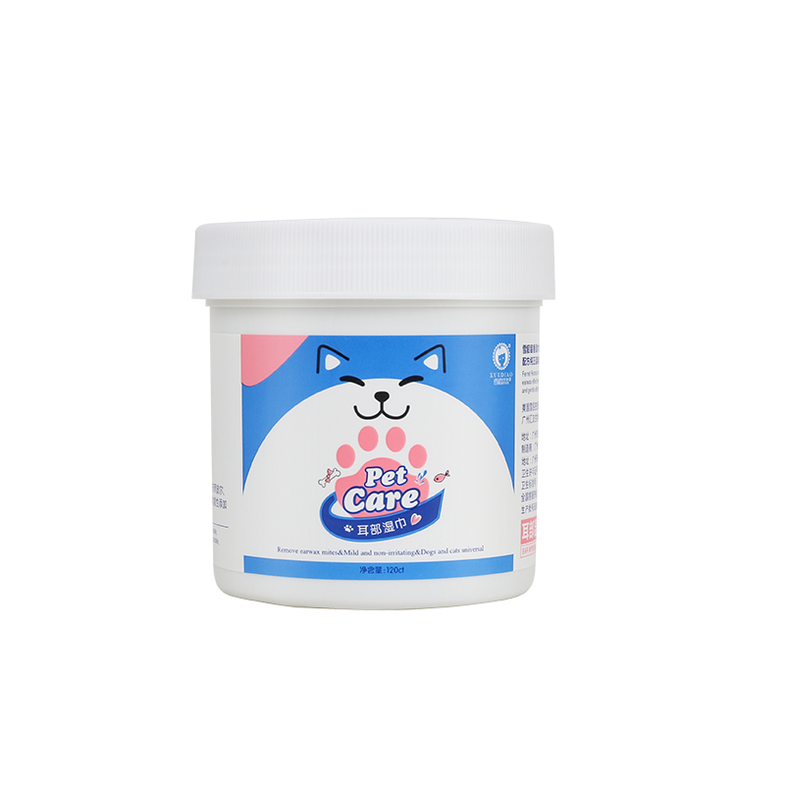
雪貂留香消臭抑菌湿巾 | 100片/包 | 6920419305715 | 24 | 7.7 | 11 | 22.9
雪貂留香清爽沐浴露猫砂去味珠 | 600ML | 6920419304787 | 24 | 22 | 25 | 35
雪貂留香猫砂清新庭园香去味珠 | 600ML | 6920419304770 | 24 | 22 | 25 | 35
雪貂留香淡雅花卉香猫砂去味珠 | 600ML | 6920419304763 | 24 | 22 | 25 | 35
雪貂留香抑菌止痒型干洗粉230g | 230g | 6920419307573 | 50 | 8 | 12 | 29.9
雪貂留香洁净护肤型干洗粉230g | 230g | 6920419307597 | 50 | 8 | 12 | 29.9
雪貂留香远离螨虫型干洗粉230g | 230g | 6920419307580 | 50 | 8 | 12 | 29.9
雪貂留香滴滴香-甜橙 | 15ML | 6920419304794 | 48 | 22 | 34 | 68
雪貂留香滴滴香-茉莉 | 15ML | 6920419305050 | 48 | 22 | 34 | 68
宠物牙膏 | 130g | 6920419305661 | 36 | 13 | 16 | 29.9
宠物牙刷 | --- | 6920419305913 | 200支 | 25 | 16 | 29.9
抑菌除臭牙膏80g（犬猫通用）一支+牙刷一支+硅胶指套牙刷 套装 | 80g | 6920419312874 | 48 | 13.5 | 29 | 49
雪貂留香宠物口腔喷雾 | 60ml | 6920419304701 | 48 | 16 | 18 | 39.9
雪貂留香宠物免洗清洁手套（猫犬通用）6片装 | 6片装 | 6920419309744 | 60 | 16 | / | 29.9 | 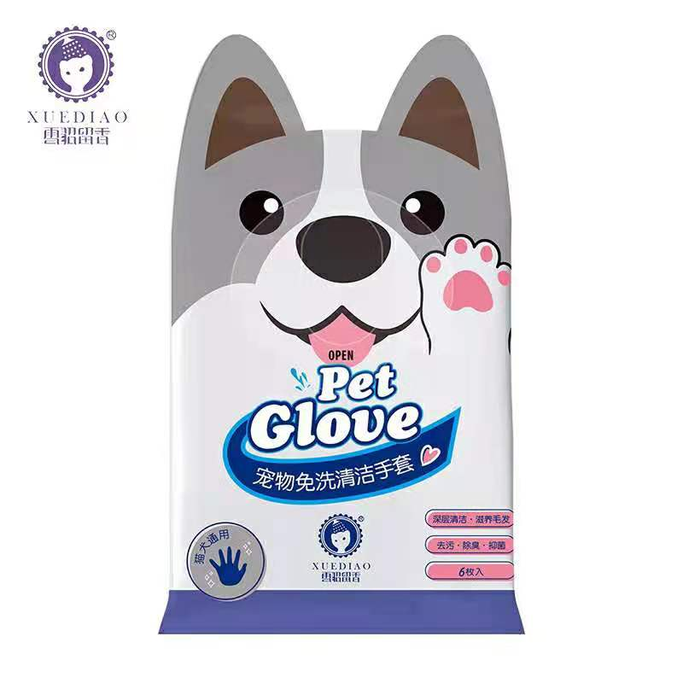
雪貂留香宠物洁齿水（犬用） | 300ml | 6920419312157 | 24 | 18 | 22 | 39.9 | 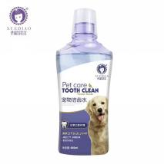
雪貂留香去泪痕修护液150ml | 150ml | 6920419312225 | 24 | 18 | / | 39.9
雪貂留香宠物耳部清洁棉棒 | 30支 | 6920419312164 | / | 4.5 | / | 39.9 | 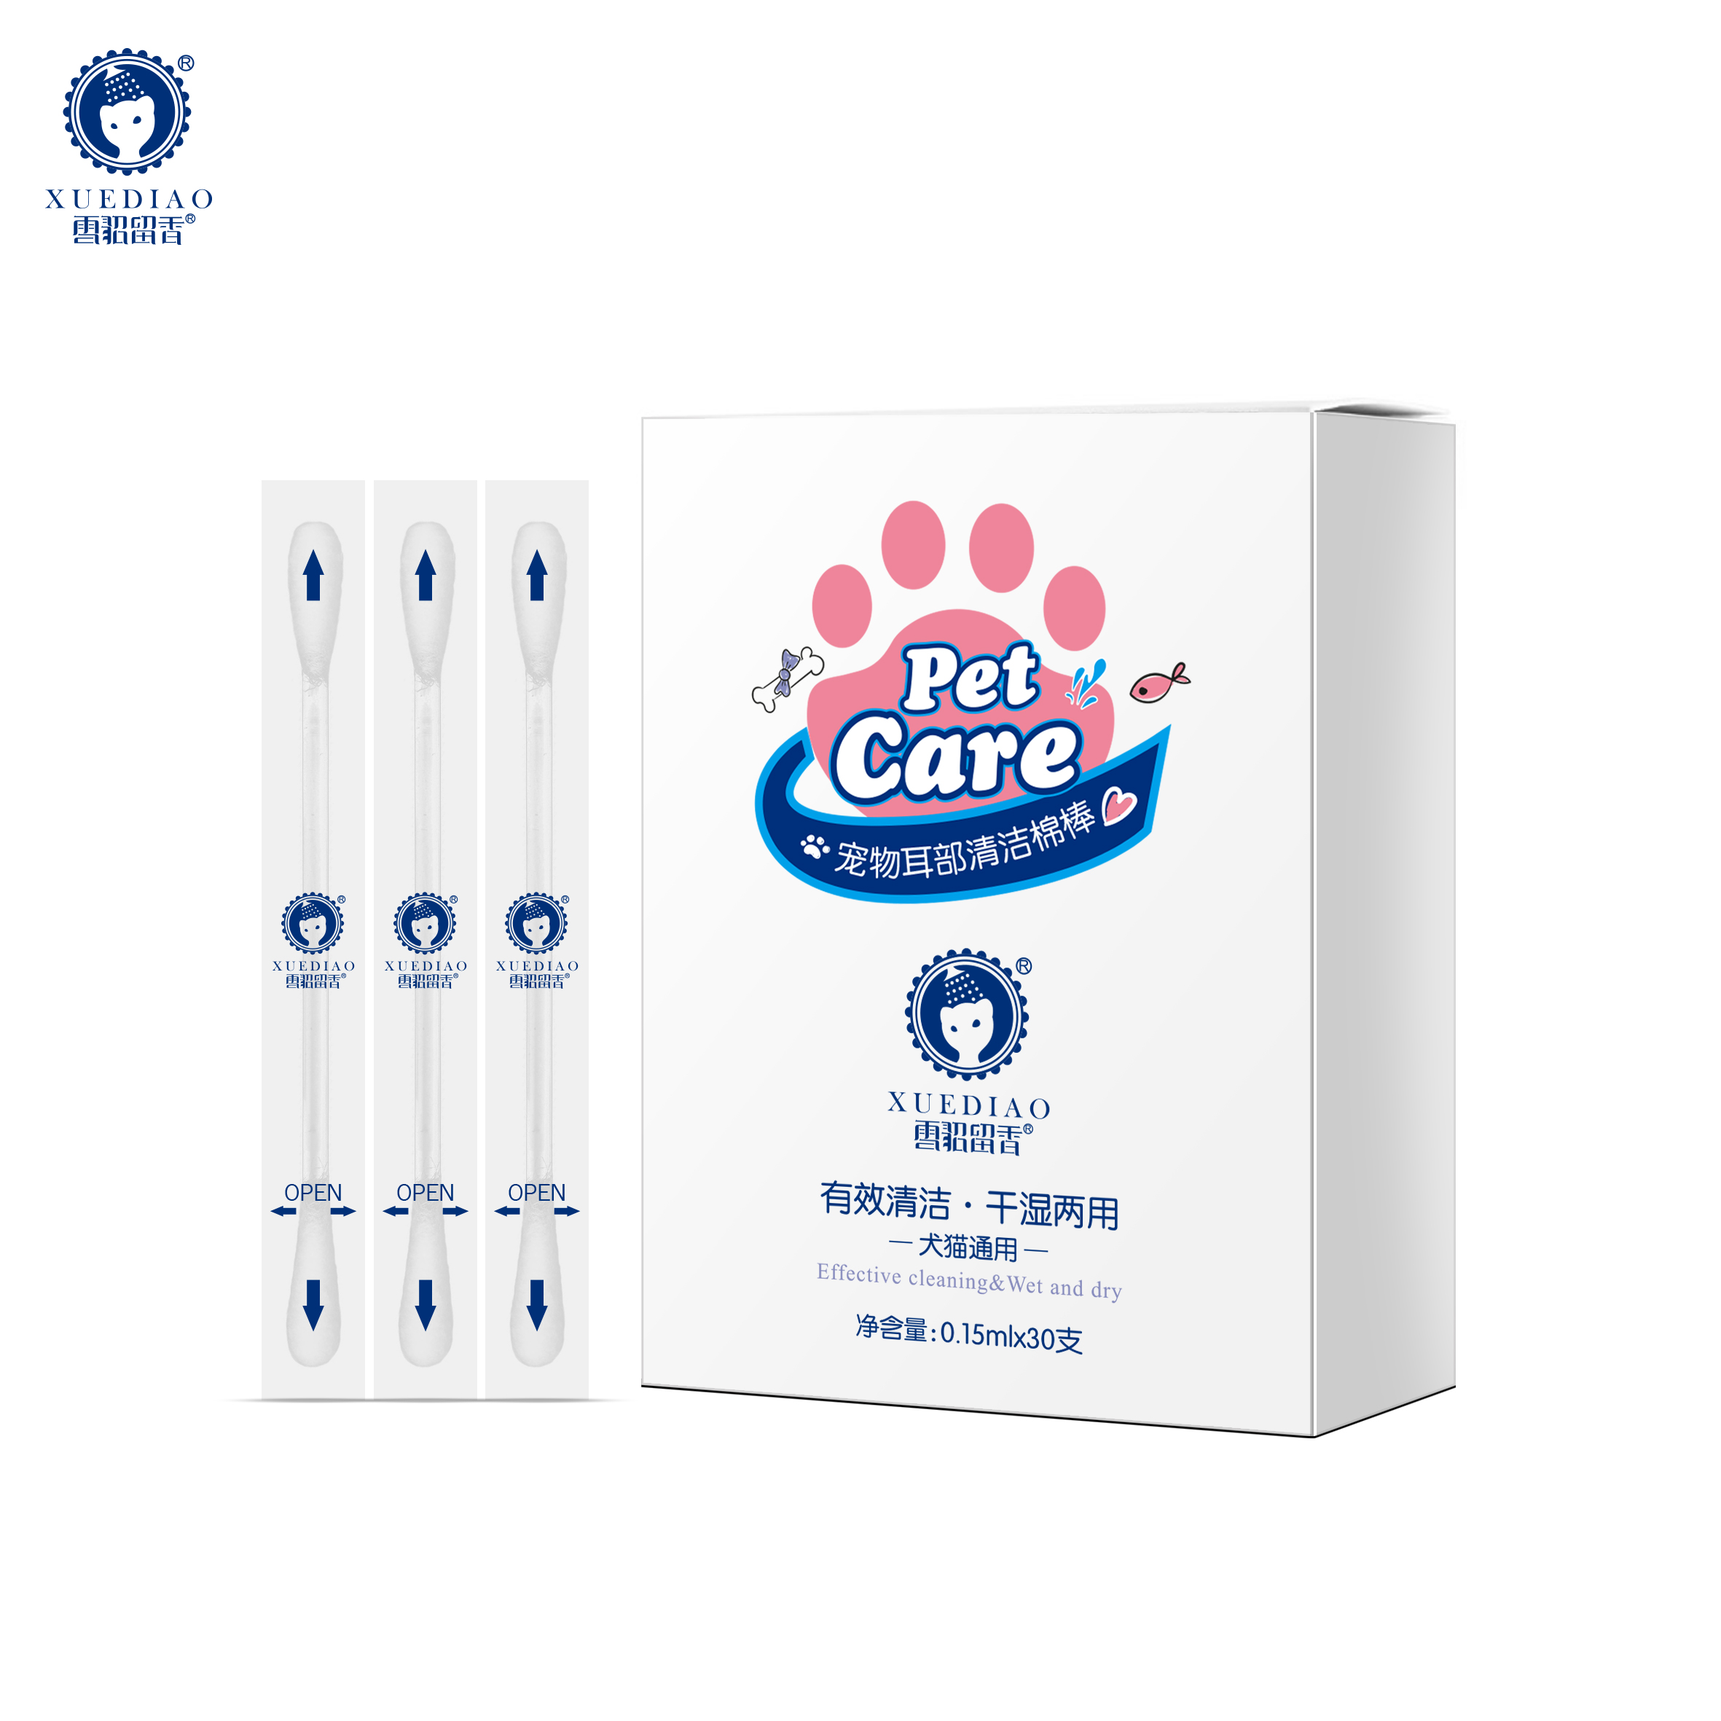
雪貂留香猫犬通用棉片（40片装） | 40片 | 6920419312201 | / | 18 | / | 9.9
雪貂留香除虱驱螨喷雾150ml | 150ml | 6920419312133 | / | 18 | / | 39.9 | 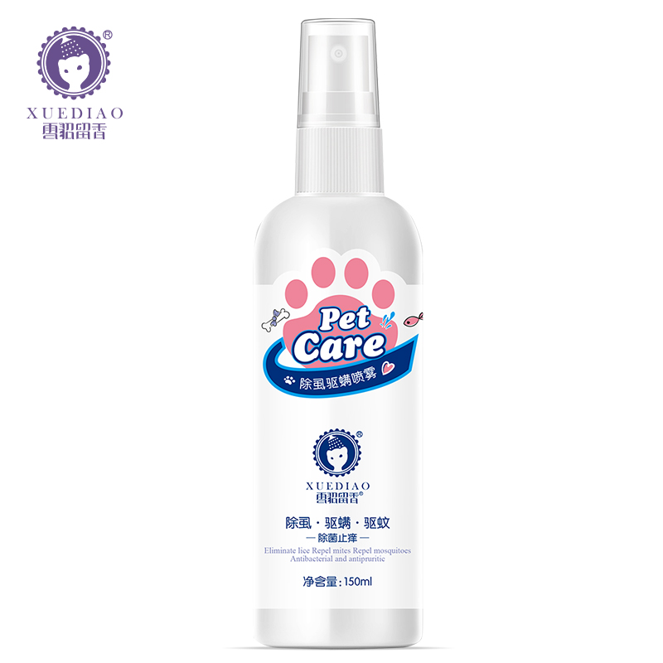
pungo品牌价格体系表
产产品名称称 | 规格 | 条码 | 装箱率（ 瓶/箱） | 批发价/元 |  | 建议零售价/元 | 图片
pungo纳米银消毒抗菌液G-AG | 350ml | 6920419307702 | 24 | 30 |  | 55
pungo开结滋养喷雾 | 350ml | 6920419307757 | 24 | 38 |  | 68
pungo蓬松滋养喷雾 | 350ml | 6920419307764 | 24 | 38 |  | 68
pungo营养泡沫深层洁净香波 | 473ml | 6920419307498 | 24 | 38 |  | 78
pungo营养泡沫抑菌止痒香波 | 473ml | 6920419307504 | 24 | 38 |  | 78
pungo营养泡沫美白毛香波 | 473ml | 6920419307511 | 24 | 38 |  | 78
pungo营养泡沫金红炫彩香波 | 473ml | 6920419307610 | 24 | 38 |  | 78
pungo营养泡沫猫咪香波 | 473ml | 6920419307627 | 24 | 38 |  | 78
pungo小麦角蛋白系列深层洁净香波 | 500ml | 6920419307788 | 24 | 45 |  | 88
pungo小麦角蛋白系列白毛犬香波 | 500ml | 6920419307795 | 24 | 45 |  | 88
pungo小麦角蛋白系列造型蓬松香波 | 500ml | 6920419307801 | 24 | 45 |  | 88
pungo小麦角蛋白系列猫咪香波 | 500ml | 6920419307818 | 24 | 45 |  | 88
pungo小麦角蛋白系列抑菌止痒香波 | 500ml | 6920419307825 | 24 | 45 |  | 88
pungo小麦角蛋白系列金红炫彩香波 | 500ml | 6920419307832 | 24 | 45 |  | 88
pungo小麦角蛋白营养护毛素 | 500ml | 6920419307849 | 24 | 45 |  | 88
pungo小麦角蛋白系列深层洁净香波 | 4L | 6920419307856 | 4 | 298 |  | 498
pungo小麦角蛋白系列白毛犬香波 | 4L | 6920419307863 | 4 | 298 |  | 498
pungo小麦角蛋白系列造型蓬松香波 | 4L | 6920419307870 | 4 | 298 |  | 498
pungo小麦角蛋白系列猫咪香波 | 4L | 6920419307887 | 4 | 298 |  | 498
pungo小麦角蛋白系列抑菌止痒香波 | 4L | 6920419307894 | 4 | 298 |  | 498
pungo小麦角蛋白系列金红炫彩香波 | 4L | 6920419307900 | 4 | 298 |  | 498
pungo小麦角蛋白营养护毛素 | 4L | 6920419307917 | 4 | 298 |  | 498
卡露诗品牌
产品名称 | 規格 | 条形码 | 装箱率（ 瓶/箱） | 代理价 | 批发价 | 零售价 | 示例图
卡露诗鳄梨油沐浴露白毛犬 | 550ML | 6920419300024 | 24 | 38.5 | 53.9 | 108
卡露诗鳄梨油沐浴露金红炫彩 | 550ML | 6920419300017 | 24 | 38.5 | 53.9 | 108 | 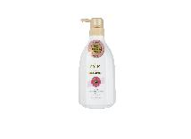
卡露诗鳄梨油沐浴露蓬松有型 | 550ML | 6920419300055 | 24 | 38.5 | 53.9 | 108
卡露诗鳄梨油沐浴露丝滑柔顺 | 550ML | 6920419300062 | 24 | 38.5 | 53.9 | 108
卡露诗鳄梨油沐浴露抑菌止痒 | 550ML | 6920419300079 | 24 | 38.5 | 53.9 | 108
卡露诗鳄梨油沐浴露皮肤护理 | 550ML | 6920419300048 | 24 | 38.5 | 53.9 | 108 | 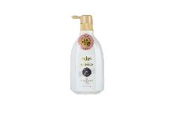
卡露诗鳄梨油沐浴露猫咪 | 550ML | 6920419307931 | 24 | 38.5 | 53.9 | 108 | 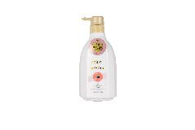
卡露诗鳄梨油沐浴露护理精华 | 550ML | 6920419307948 | 24 | 38.5 | 53.9 | 108
卡露诗鳄梨油沐浴露白毛犬 | 1加侖 | 6920419300178 | 4 | 165 | 231 | 308 | 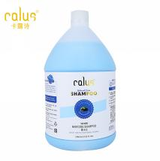
卡露诗鳄梨油沐浴露金红炫彩 | 1加侖 | 6920419300239 | 4 | 165 | 231 | 308 | 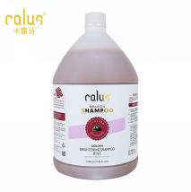
卡露诗鳄梨油沐浴露蓬松有型 | 1加侖 | 6920419300246 | 4 | 165 | 231 | 308 | 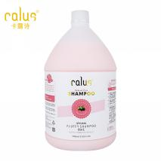
卡露诗鳄梨油沐浴露丝滑柔顺 | 1加侖 | 6920419300208 | 4 | 165 | 231 | 308 | 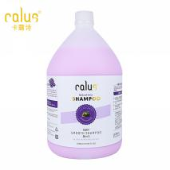
卡露诗鳄梨油沐浴露抑菌止痒 | 1加侖 | 6920419300215 | 4 | 165 | 231 | 308 | 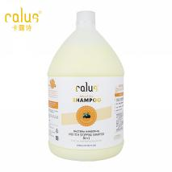
卡露诗鳄梨油沐浴露皮肤护理 | 1加侖 | 6920419300192 | 4 | 165 | 231 | 308 | 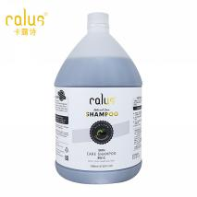
卡露诗鳄梨油沐浴露猫咪 | 1加侖 | 6920419308112 | 4 | 165 | 231 | 308 | 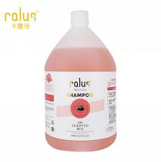
卡露诗鳄梨油沐浴露护理精华 | 1加侖 | 6920419308129 | 4 | 165 | 231 | 308 | 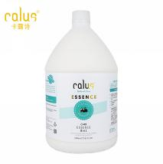
20公斤大桶浴液
产品名称 | 规格 | 条形码 | 装箱率（ 瓶/箱） | 代理价 | 批发价 | 零售价 | 示例图
净妈妈 | 20L | 6920419301205 | / | 202 | 250 | ——
第1遍 | 20L | 6920419301199 | / | 202 | 250 | —— |   

